Hoja1
SECCIÓN | MUJERES
NOMBRE DEL LIBRO | LA MUJER CENTRADA EN CRISTO
AUTOR | KIBERLY DUNNAM REISMAN
NUMEROS DE PAGINAS | 109
PRECIO | $ 10,000
EDITORIAL | EDICIONES BEREA
TIPO DE PRESENTACIÓN | TAPA RUSTICA
TAMAÑO | 10X15 cm
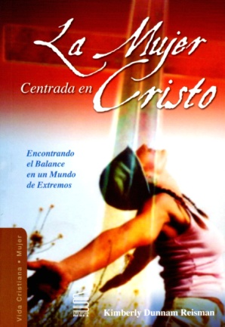
IMAGEN DEL LIBRO

RESEÑA | TODA MUJER CRISTIANA SE ENFRENTA DIA A DIA A MUCHAS RESPONSABILIDADES CON LA FAMILIA, EL HOGAR, Y EN EL TRABAJO

